例題時間計算
出勤時間 | 退社時間 | 実働（シリアル） | 実働（数値） | 単価 | 支払額
9:00:00 | 17:45:00 |  |  | ¥1,250

一日はシリアル値1
一日は24時間
一時間はシリアル値1/24

課題時間計算
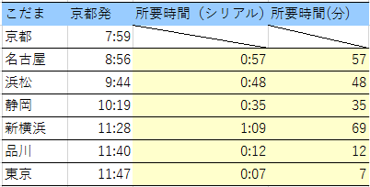
こだま | 京都発 | 所要時間（シリアル） | 所要時間(分)
京都 | 7:59:00
名古屋 | 8:56:00
浜松 | 9:44:00
静岡 | 10:19:00
新横浜 | 11:28:00
品川 | 11:40:00
東京 | 11:47:00

例題時間関数1
到着時間 | 到着時 | 到着分 | 到着秒
4:03:40
6/16/16
2016-06-22 15:30:31

■ NOW()
今日の日付
■ HOUR(シリアル値)
シリアル値の「時」を求める
■ MINUTE(シリアル値)
シリアル値の分を求める
■ SECOND(シリアル値)
シリアル値の秒を求める

例題時間関数2
時 | 分 | 秒 | 時刻
15 | 12 | 40

■ TIME(時,分,秒)
指定した時刻をシリアル値にして返す。

課題時間関数
出勤時間 | 退社時間 | 休憩時間(分) | 労働時間 | 時給 | 支払額
9:00:55 | 17:37:07 | 45 |  | ¥1,250

アルバイト先では作業の開始時間と終了時間、休憩時間を記録して、労働時間を計算している。ただし秒単位の時間は切り捨てる。
労働時間と時給から計算される支払額(端数切り捨て)を計算せよ。

課題バイト代
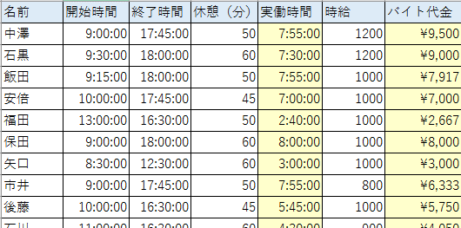
名前 | 開始時間 | 終了時間 | 休憩（分） | 実働時間 | 時給 | バイト代金
中澤 | 9:00:00 | 17:45:00 | 50 |  | 1200
石黒 | 9:30:00 | 18:00:00 | 60 |  | 1200
飯田 | 9:15:00 | 18:00:00 | 50 |  | 1000
安倍 | 10:00:00 | 17:45:00 | 45 |  | 1000
福田 | 13:00:00 | 16:30:00 | 50 |  | 1000
保田 | 9:00:00 | 18:00:00 | 60 |  | 1000
矢口 | 8:30:00 | 12:30:00 | 60 |  | 1000
市井 | 9:00:00 | 17:45:00 | 50 |  | 800
後藤 | 10:00:00 | 16:30:00 | 45 |  | 1000
石川 | 11:00:00 | 16:30:00 | 60 |  | 900
アルバイト先では作業の開始時間と終了時間、休憩時間を記録して、実働時間を計算している。
時給はメンバーにより異なっていて、実働時間と既定の時給よりバイト代金を計算している。
各メンバーのバイト代金を計算せよ。
吉澤 | 14:00:00 | 18:00:00 | 50 |  | 900
辻 | 10:30:00 | 16:30:00 | 45 |  | 800
加護 | 9:45:00 | 17:45:00 | 45 |  | 800
高橋 | 8:30:00 | 12:30:00 | 60 |  | 900
紺野 | 9:45:00 | 16:30:00 | 50 |  | 800
小川 | 9:15:00 | 18:00:00 | 45 |  | 800
新垣 | 13:30:00 | 16:30:00 | 50 |  | 800
藤本 | 13:00:00 | 17:45:00 | 60 |  | 900
亀井 | 12:15:00 | 18:15:00 | 45 |  | 750
道重 | 10:15:00 | 16:30:00 | 45 |  | 750
田中 | 9:00:00 | 16:30:00 | 50 |  | 750
久住 | 9:00:00 | 18:15:00 | 60 |  | 700
光井 | 8:45:00 | 18:00:00 | 50 |  | 700
李 | 13:00:00 | 16:30:00 | 50 |  | 750
銭 | 13:00:00 | 18:15:00 | 45 |  | 750
譜久村 | 12:45:00 | 17:45:00 | 60 |  | 650
生田 | 8:45:00 | 12:30:00 | 50 |  | 650
鞘師 | 9:00:00 | 18:15:00 | 60 |  | 650
鈴木 | 9:00:00 | 17:45:00 | 50 |  | 650

課題提出時刻
名前 | 時 | 分 | 秒 | 提出時刻 | ボーナス点 | 試験終了時刻
中澤 | 16 | 15 | 5 |  |  | 16:15:00
石黒 | 16 | 15 | 10
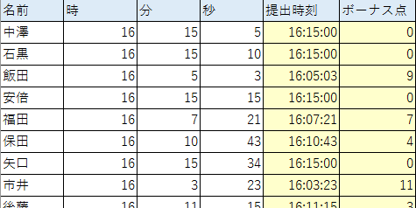
飯田 | 16 | 5 | 3
安倍 | 16 | 15 | 15
福田 | 16 | 7 | 21
保田 | 16 | 10 | 43
矢口 | 16 | 15 | 34
市井 | 16 | 3 | 23
後藤 | 16 | 11 | 15
石川 | 16 | 15 | 45
吉澤 | 16 | 15 | 34
辻 | 16 | 15 | 23
「試験終了時刻」までは自由に答案を提出でき、「試験終了時刻」になると一斉に答案を提出することになっている。
「試験終了時刻」前に提出したものについては提出時刻を記録し、それ以降に提出したものについては一律「試験終了時刻」を記録する。
また「試験終了時刻」前に提出した際には1分に付き、1点のボーナス点が加算される。ただし1分未満の時間は切り捨てる。
表を完成させよ。
加護 | 16 | 9 | 54
高橋 | 16 | 15 | 23
紺野 | 16 | 9 | 42
小川 | 16 | 15 | 13
新垣 | 15 | 58 | 43
藤本 | 16 | 15 | 23
亀井 | 16 | 15 | 3
道重 | 16 | 15 | 34
田中 | 16 | 11 | 43
久住 | 15 | 52 | 54
光井 | 16 | 15 | 52
李 | 16 | 15 | 13
銭 | 16 | 13 | 43
譜久村 | 16 | 15 | 23
生田 | 16 | 7 | 45
鞘師 | 16 | 15 | 32
鈴木 | 16 | 1 | 42

